Info
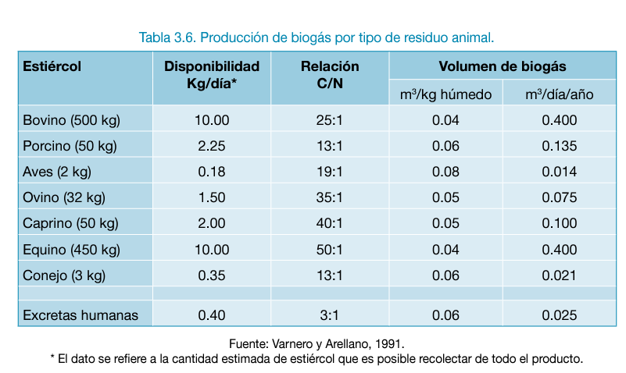
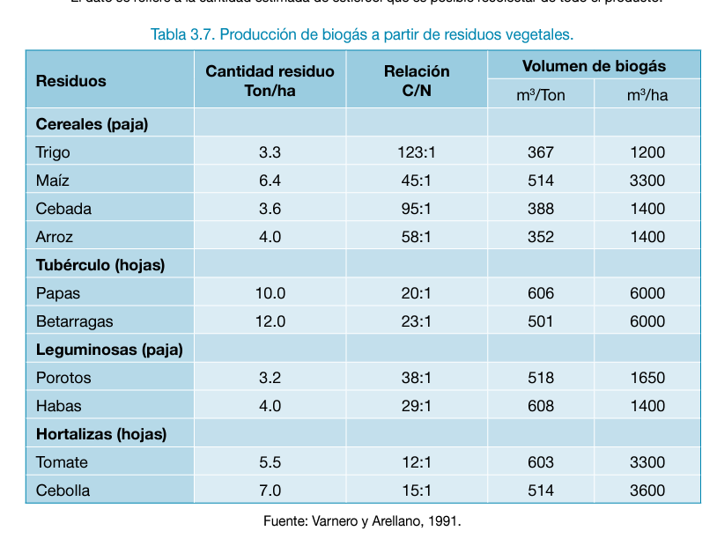
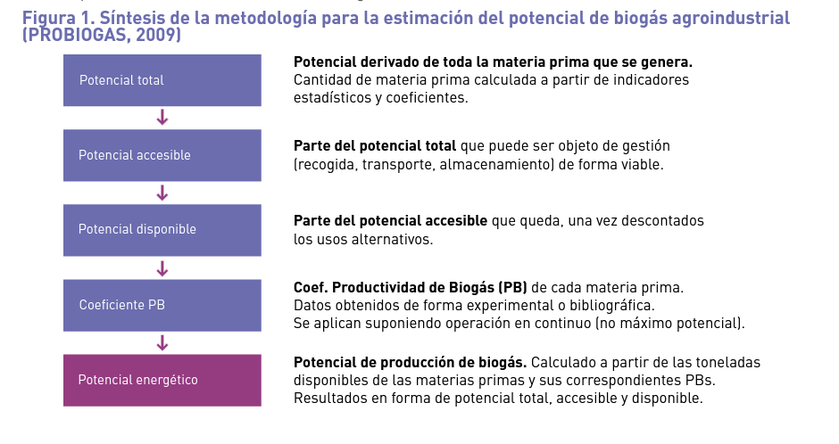
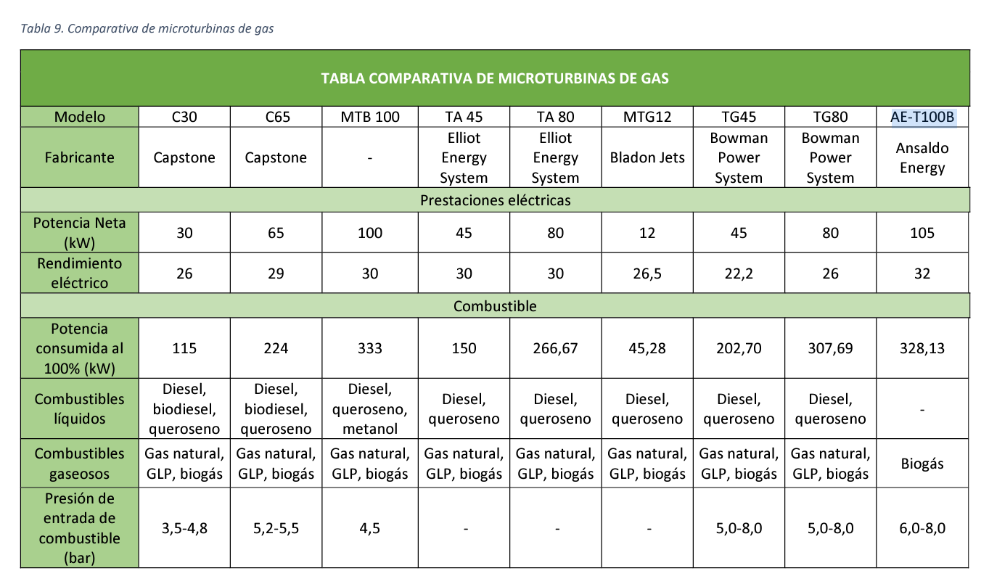
Clasificación de residuos |  |  | NOTA
RAI | Bagazo, cascarilla, pecuarios |  | Ampliar el anlaisis a el punto de digestores
RAC | Desechos aprobecables en compostaje y quema
RSU | Residuos municipales | Centros de abastos y plazas de mercado
 |  | PODA
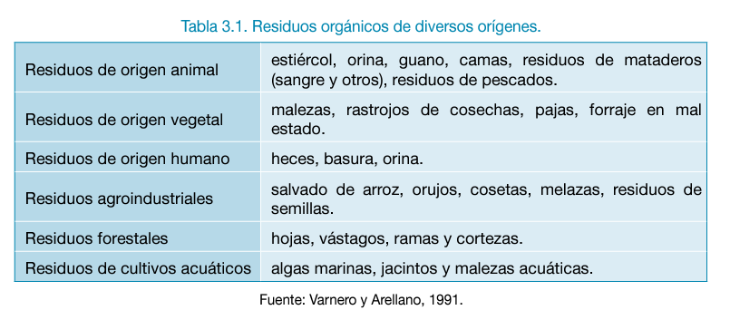

Proceso de generación de biogas | fermentación metanogénica (proceso anaerobico)

